比较前18和后18
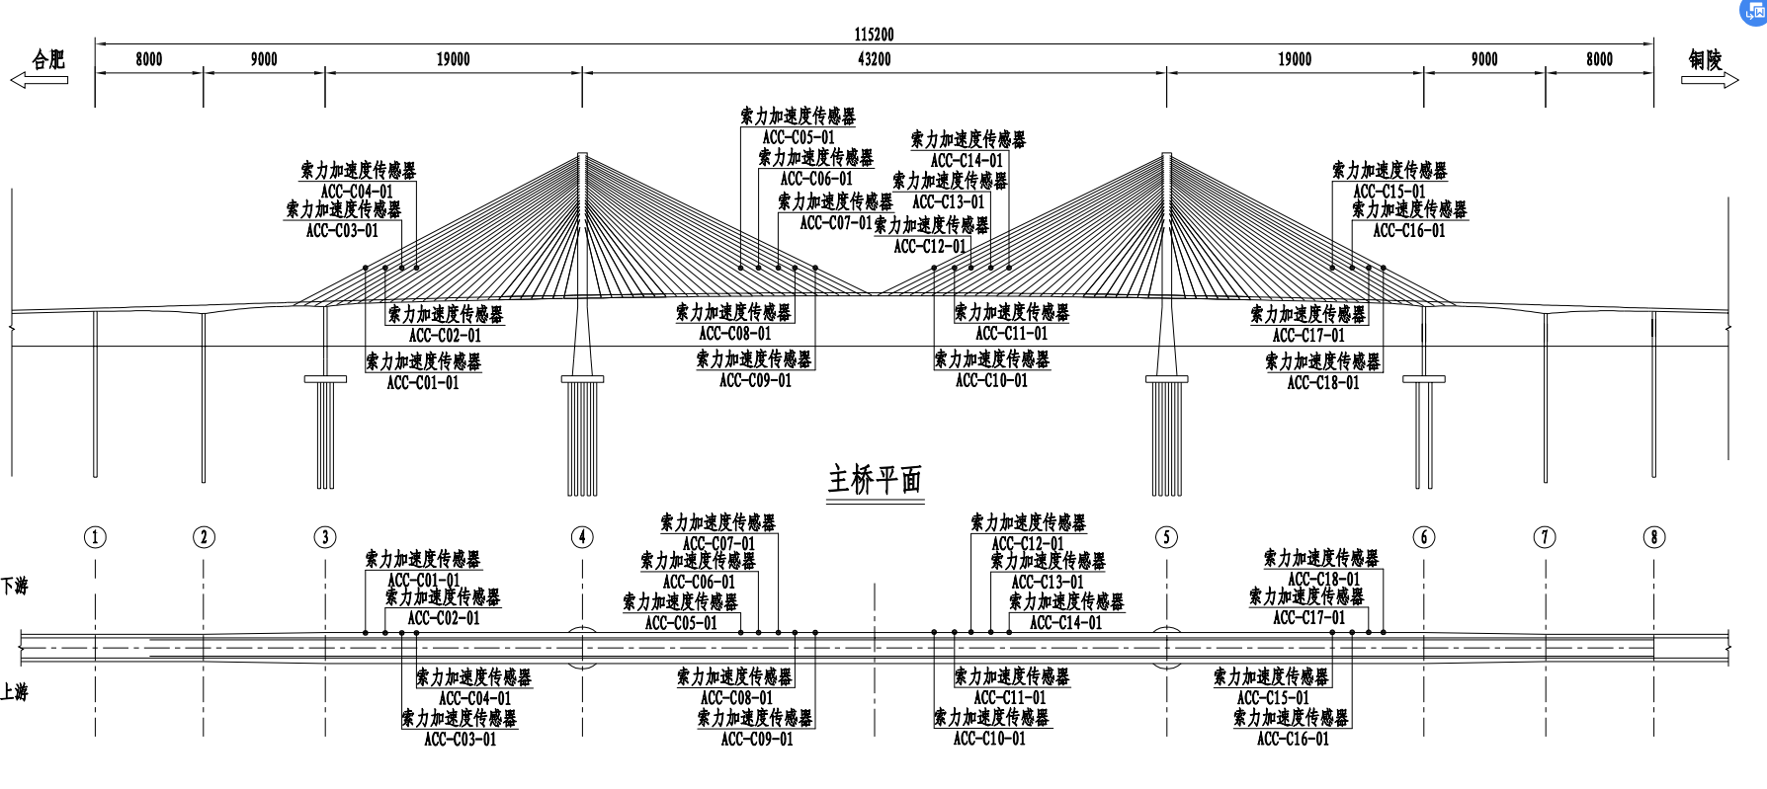
通道 | 位置 | 通道 | 位置
1 | 合肥侧A26斜拉索下游 | 29 | 合肥侧A26斜拉索上游
2 | 合肥侧A24斜拉索下游 | 30 | 合肥侧A24斜拉索上游 | 1 | 29
3 | 合肥侧A22斜拉索下游 | 31 | 合肥侧A22斜拉索上游 | 2 | 30
4 | 合肥侧A20斜拉索下游 | 32 | 合肥侧A20斜拉索上游 | 3 | 31
5 | 合肥侧J18斜拉索下游 | 19 | 合肥侧J18斜拉索上游 | 4 | 32
6 | 合肥侧J20斜拉索下游 | 20 | 合肥侧J20斜拉索上游 | 5 | 19
7 | 合肥侧J22斜拉索下游 | 21 | 合肥侧J22斜拉索上游 | 6 | 20
8 | 合肥侧J24斜拉索下游 | 22 | 合肥侧J24斜拉索上游 | 7 | 21
9 | 合肥侧J26斜拉索下游 | 23 | 合肥侧J26斜拉索上游 | 8 | 22
10 | 铜陵侧J26斜拉索下游 | 24 | 铜陵侧J26斜拉索上游 | 9 | 23
11 | 铜陵侧J24斜拉索下游 | 25 | 铜陵侧J24斜拉索上游 | 10 | 24
12 | 铜陵侧J22斜拉索下游 | 26 | 铜陵侧J22斜拉索上游 | 11 | 25
13 | 铜陵侧J20斜拉索下游 | 27 | 铜陵侧J20斜拉索上游 | 12 | 26
14 | 铜陵侧J18斜拉索下游 | 28 | 铜陵侧J18斜拉索上游 | 13 | 27
15 | 铜陵侧A20斜拉索下游 | 33 | 铜陵侧A20斜拉索上游 | 14 | 28
16 | 铜陵侧A22斜拉索下游 | 34 | 铜陵侧A22斜拉索上游 | 15 | 33
17 | 铜陵侧A24斜拉索下游 | 35 | 铜陵侧A24斜拉索上游 | 16 | 34
18 | 铜陵侧A26斜拉索下游 | 36 | 铜陵侧A26斜拉索上游 | 17 | 35
 |  |  |  | 18 | 36

